longeur couleur
DB-9
pin # | signal | vers objet | vers pin | couleur | section | longeur
1 | pin NW | interrupteur | 1.2 | bleu | 0.75 | 80
2 | pin SW | interrupteur | 2.2 | rouge | 0.75 | 80 |  | pin NW |  |  |  | pin NE
3 | PT sense | TEC-1091 | X2.8 | violet | 0.5 | 15
4 | pin SE | interrupteur | 4.2 | Jaune | 0.75 | 80 |  |  |  | Peltier
5 | pin NE | interrupteur | 3.2 | brun | 0.75 | 80
6 | Peltier - | TEC-1091 | X2.2 | noir | 0.75 | 15
7 | PT COM | TEC-1091 | X2.9 | vert | 0.5 | 15 |  | pin SW |  |  |  | pin SE
8 | PT excite | TEC-1091 | X2.10 | gris | 0.5 | 15
9 | Peltier + | TEC-1091 | X2.1 | orange | 0.75 | 15

Tyco LED |  |  |  |  |  |  |  |  |  | DB-9
pin # | signal | vers objet | vers pin | couleur | section | longeur
1 | LED + | LED driver | LED 2 | Jaune
2 | LED - | LED driver | LED 1 | Bleu
3 | FAN LED + | alime 12V | 12V | Rouge
4 | FAN LED - | alime 12V | 12V COM | Noir

Tyco Holder
pin # | signal | vers objet | vers pin | couleur | section | longeur
1 | - | - | -
2 | - | - | -
3 | FAN HOLDER + | alime 12V | 12V | Rouge
4 | FAN HOLDER - | alime 12V | 12V COM | Noir

BNC
pin # | signal | vers objet | vers pin | couleur | section | longeur
center | Photodiode Anode | LED driver | PD 1 | -
shield | Photodiode Cathode | LED driver | PD 2 | -

interrupteur pair
pin # | signal | vers objet | vers pin | couleur | section | longeur
1.1 | cell A- | bananne | cell A-
1.2 | pin NW | DB-9 | 1 | bleu | 0.75 |  | 1.1 | 1.2 | 1.3
1.3 | cell B- | bananne | cell B- |  |  |  |  |  |  |  | cell A+ |  | cell B+
2.1 | cell A+ | bananne | cell A+
2.2 | pin SW | DB-9 | 2 | orange | 0.75 |  | 2.1 | 2.2 | 2.3
2.3 | cell A- | bananne | cell A- |  |  |  |  |  |  |  | cell A- |  | cell B-
3.1 | cell B- | bananne | cell B-
3.2 | pin NE | DB-9 | 5 | brun | 0.75 |  | 3.1 | 3.2 | 3.3
3.3 | cell B+ | bananne | cell B+
4.1 | cell B+ | bananne | cell B+
4.2 | pin SE | DB-9 | 4 | jaune | 0.75 |  | 4.1 | 4.2 | 4.3
4.3 | cell A+ | bananne | cell A+

interrupteur impair
pin # | signal | vers objet | vers pin | couleur | section | longeur
1.1 | cell A- | bananne | cell A-
1.2 | pin NW | DB-9 | 1 | bleu | 0.75
1.3 | cell B+ | bananne | cell B+
2.1 | cell A+ | bananne | cell A+
2.2 | pin SW | DB-9 | 2 | orange | 0.75
2.3 | cell A+ | bananne | cell A+
3.1 | cell B- | bananne | cell B-
3.2 | pin NE | DB-9 | 5 | brun | 0.75
3.3 | cell B- | bananne | cell B-
4.1 | cell B+ | bananne | cell B+
4.2 | pin SE | DB-9 | 4 | jaune | 0.75
4.3 | cell A- | bananne | cell A-

LED Indicateur
Mettre 82Ω en serie avec pin 1 et 3.
pin # | signal | vers objet | vers pin | couleur | section | longeur
1 | Peltier OK | TEC-1091 | X1.3 | vert | 0.25 | 60 |  |  | 2
2 | 12V COM | alime 12V | 12V COM | noir | 0.25 | 60
3 | Peltier ERR | TEC-1091 | X1.4 | rouge | 0.25 | 60 |  | 1 |  | 3 ("+")

TEC-1091
pin # | signal | vers objet | vers pin | couleur | section | longeur
X1.1 (Vin) | 12V | alime 12V | 12V | rouge
X1.2 (GND) | 12V COM | alime 12V | 12V COM | noir
X1.3 (RES1) | Peltier OK | LED indicateur | 1 | vert | 0.25
X1.4 (RES2) | Peltier ERR | LED indicateur | 3 | rouge | 0.25
X1.5 (RES3) | -
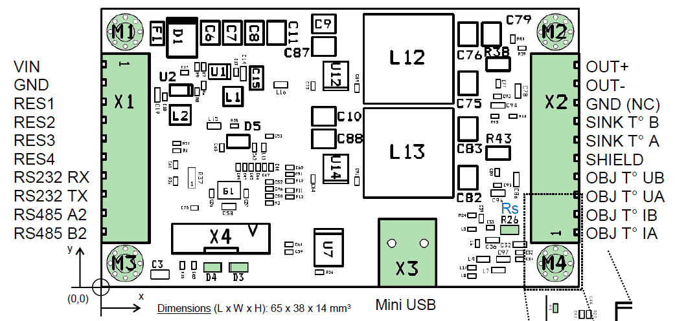
X1.6 (RES4) | -
X1.7 (RS232 RX) | -
X1.8 (RS232 TX) | -
X1.9 (RS485 A2) | -
X1.10 (RS485 B2) | -

X2.1 (OUT+) | PT Excite | DB-9 | 8 | vert | 0.5
X2.2 (OUT-) | PT COM | DB-9 | 7 | gris | 0.5
X2.3 (GND (NC)) | PT Sense | DB-9 | 3 | violet | 0.5
X2.4 (SINK T° B) | PT COM (jumper to X2.9) | TEC-1091 | X2.9
X2.5 (SINK T° A) | -
X2.6 (SHIELD) | -
X2.7 (OBJ T° UB) | -
X2.8(OBJ T° UA) | -
X2.9 (OBJ T° IB) | Peltier - | DB-9 | 6 | noir | 0.75
X2.10 (OBJ T° IA) | Peltier + | DB-9 | 9 | rouge | 0.75

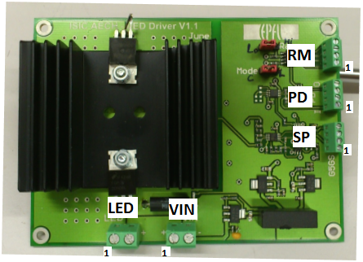
LED Driver |  | LED Driver A et B cablé en serie (pas étoile) pour les fils bleu de 36V COM
pin # | signal | vers objet | vers pin | couleur | section | longeur
LED 1 | LED - | TYCO LED | 2 | bleu
LED 2 | LED + | TYCO LED | 1 | jaune
VIN 1 | 36V | alime 36V | 36V | jaune
VIN 2 | 36V COM | alime 36V | 36V COM | bleu
SP 1 | -
SP 2 | -
SP 3 | LED SP COM | LED Controller | DAC 4/PT100 1 | Gris
SP 4 | LED SP | LED Controller | DAC 1/3 | Vert
PD 1 | Photodiode Anode | BNC | center
PD 2 | Photodiode Cathode | BNC | shield
PD 3 | -
PD 4 | Photodiode Mon | LED Controller | ADC 1/3 | Jaune
RM 1 | 5V (arduino) | LED Controller | ARD 5V | rouge
RM 2 | LED Mode | LED Controller | ARD 8/10 | brun
RM 3 | 5V (arduino) | LED Driver | RM 1 | -
RM 4 | LED Range | LED Controller | ARD 9/3 | bleu

LED Controller
pin # | signal | vers objet | vers pin | couleur | section | longeur
ADC 1 | Photodiode Mon 1 | LED Driver A | PD 4 | Jaune
ADC 2 | -
ADC 3 | Photodiode Mon 2 | LED Driver B | PD 4 | Jaune
ADC 4 | -
PT100 1 | LED SP COM 1 | LED Driver A | SP 3 | gris
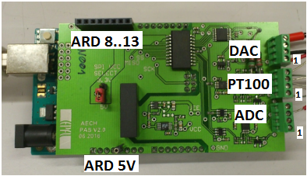
PT100 2 | jumper
PT100 3 | jumper
PT100 4 | -
DAC 1 | LED SP 1 | LED Driver A | SP 4 | Vert
DAC 2
DAC 3 | LED SP 2 | LED Driver B | SP 4 | Vert
DAC 4 | LED SP COM 2 | LED Driver B | SP 3 | gris

ARD 5V | 5V (arduino) | LED Driver A/B | RM 1

ARD3 | LED Range 2 | LED Driver B | RM 4 | bleu
ARD 8 | LED Mode 1 | LED Driver A | RM 2 | brun
ARD 9 | LED Range 1 | LED Driver A | RM 4 | bleu
ARD 10 | LED Mode 2 | LED Driver B | RM 2 | brun
ARD 11
ARD 12 | -
ARD 13 | -
ARD GND | -
ARD AREF | -

